2018年“保险行业公众宣传大比武”评分细则
附件：
2019年“保险行业公众宣传大比武”评分细则与要求
活动序号 | 评比项目2019 | 分值 | 评比内容 | 项目序号 | 评比标准 | 分值 | 7月8日活动结束后需报送材料 | 备注
1 | “7.8保险扶贫公益跑”活动（6月25日至7月8日） | 30 | 公司参与人数（仅公司填写考评） | 1 | 各保险公司总公司（含分支机构）参与“7.8保险扶贫公益跑”活动总人次。 1-3万人次（5分） 3-6万人次（10分） 6-10万人次（15分） 10万人次以上（20分） 未开展活动（0分） | 20 | 7月8日活动结束后，7月20日前提交内容包括： （1）活动总结：自拟小标题，简单介绍本单位活动开展情况1500字以内； （2）活动图片：每项活动分别附带3-5张最具代表性的图片。时长1分钟以内活动短视频（1-5段）； （3）中国保险行业协会官方微信号投稿内容：自拟小标题，活动亮点300字以内，一张最具代表性的图片。请于7月20日前提交，我们将在协会官方微信平台或网站上择优发布。在投稿蓝信工作台“微信投稿”中上传文档 或者直接发送文字描述和图片。 材料上传至蓝信平台“信息报送”栏目。
 |  |  | 地协步数排名（仅地协填写考评） | 2 | 各地协在“7.8保险扶贫公益跑”微信小程序中步数排名情况。 第1-3名（20分） 第4-10名（18分） 第11-20名（15分） 第21-30名（10分） 30名以下（5分） 未开展活动（0分） | 20
 |  |  | 活动频次 | 3 | 各保险公司总公司（含分支机构）/地协（含所在辖区）组织“7.8保险扶贫公益跑”线下活动总次数。 1-2次（2分） 3-4次（5分） 5-6次（8分） 6次以上（10分） 未开展活动（0分） | 10
2 | “爱，从一份保障开始”主题短视频推广传播活动（6月20日-7月8日） | 20 | “爱，从一份保障开始”主题短视频获赞情况 | 4 | 各保险公司总公司（含分支机构）/地协（含所在辖区），在各社交网络平台发布的短视频作品条数。 1-60条（2分） 60-200条（4分） 200-500条（6分） 500-1000条（8分） 1000条以上（10分） 未开展活动（0分） | 10
 |  |  |  | 5 | 各保险公司总公司（含分支机构）/地协（含所在辖区）在各社交网络平台发布的短视频作品获得点赞数最多的单个作品。 0.1-0.2万赞（2分） 0.2-0.3万赞（3分） 0.3-0.4万赞（4分） 0.4-0.5万赞（5分） 0.5-0.8万赞（6分） 0.8-1万赞（8分） 1万赞以上（10分） 未开展活动（0分） | 10
3 | “五进入”活动 （6月20日-7月8日） | 15 | “五进入”活动活动频次 | 6 | 各保险公司总公司（含分支机构）/地协（含所在辖区）开展“五进入”活动活动总场次。 1-10场（3分） 10-20场（6分） 20-30场（9分） 30-50场（12分） 50场以上（15分） 未开展活动（0分） | 15
4 | 自主创新性活动（6月25日-7月10日） | 15 | 媒体报道各机构开展“自主活动"的篇数（原发，不含转发） | 7 | 各保险公司总公司（含分支机构）/地协（含所在辖区）自主创新性活动总篇数（含自媒体及外部媒体）。 报道1-5条（3分） 报道6-10条（6分） 报道11-15条及以上（7分） 未开展活动（0分） | 7
 |  |  | 报道各机构开展“自主活动"的媒体平台类别 | 8 | 各保险公司总公司（含分支机构）/地协（含所在辖区）自主创新性活动报道媒体平台类别。 仅自媒体报道（2分） 有地市级媒体报道（4分） 有省级媒体（计划单列市）报道（6分） 有中央媒体报道（8分） 未开展活动（0分） | 8
5 | 总结活动成果（7月20日前提交保险业协会） | 10 | 按时提交活动总结 | 9 | 7月20日前提交，认真归纳总结，活动总结报告详实，数据准确（5分） 多角度反映活动的照片（清晰原图），时长1分钟以内活动短视频（1-5段）。（3分） 提供高质量建议（2分） 未提交活动总结（0分） | 10
6 | 自有媒体宣传情况（6月25日-7月10日） | 10 | 自有微信公众号推送“7.8保险公众宣传日”相关内容 | 10 | 各保险公司总公司（含分支机构）/地协，在活动期间自有媒体推送“7.8保险公众宣传日”相关内容总次数为___次。 | 8
 |  |  |  | 11 | 活动期间，微信公众号推送内容紧贴7.8宣传日活动。6月25日-7月10日每周推送有关7.8活动内容。 每周3条（4分） 每周5条（6分） 每周7条以上（8分） 未开展活动（0分）
 |  |  |  | 12 | 关联“7.8保险扶贫公益跑”微信小程序，并进行广泛推广。 | 2
7 | 外部媒体报道（原发，不含转发）（6月25日-7月10日） | 加分项，无上限计分 | 外部媒体报道（原发，不含转发） | 13 | 中央媒体报道条数（18家中央媒体） | 5分/条 | 7月20日前提交，内容包括： 1.各保险公司总公司统计各分支机构活动期间媒体报道家数及篇数。 2.各地方协会统计各辖区活动期间媒体报道家数及篇数。
 |  |  |  | 14 | 省级媒体（计划单列市）报道条数 | 2分/条
 |  |  |  | 15 | 地市级媒体报道条数 | 1分/条
 |  |  |  | 16 | 纸媒开设专栏、专题 | 5分/栏
 |  |  |  | 17 | 网媒开设专栏、专题 | 2分/栏
 |  | 100
注：1、大比武活动初评工作将在线上进行，请大家自行下载“蓝信”APP，并完成在线填报工作，未在“蓝信”平台填报将失去参赛资格，具体操作步骤请参照下方（大比武活动蓝信平台使用指引）。 2、请各会员单位要高度重视，按照评分细则如实填报，险业协会根据报送资料及现场抽查情况，进行最后评分，形成结果。 3、按时提交活动总结、照片及视频（格式不限）。 4、报送材料上传至蓝信平台，点击主页面下方“工作台”，进入“信息报送”栏目即可填报。
 | 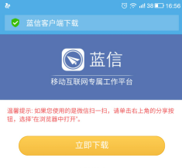  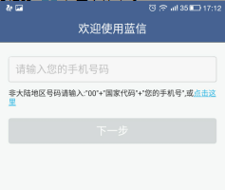 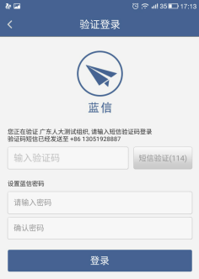  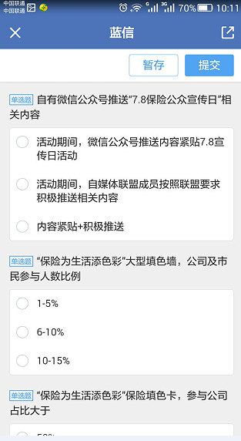 大比武活动蓝信平台使用指引： 1.未加入蓝信平台的填报人员请于6月10日之前，填写（附件5：“保险行业公众宣传大比武”评分上报人员信息表）并发邮件到iac_cbb@126.com （未提交将无法参评） 2.下载安装注册。IOS扫二维码或者直接到appstore下载，也可直接浏览器输入：d.lanxin.cn进行下载（PC端也在这个地址下载）6月12日开放注册登录。 3.注册登录。如果点击下一步之后，提示您的手机号不存在，请您使用提交附件1中提交的手机号进行注册。如遇到使用上的任何问题请拨打蓝信客服电话：010-62561313 4.评分上报。找到大比武评分广播号，点击进入图文消息，填写信息提交即可

